List1
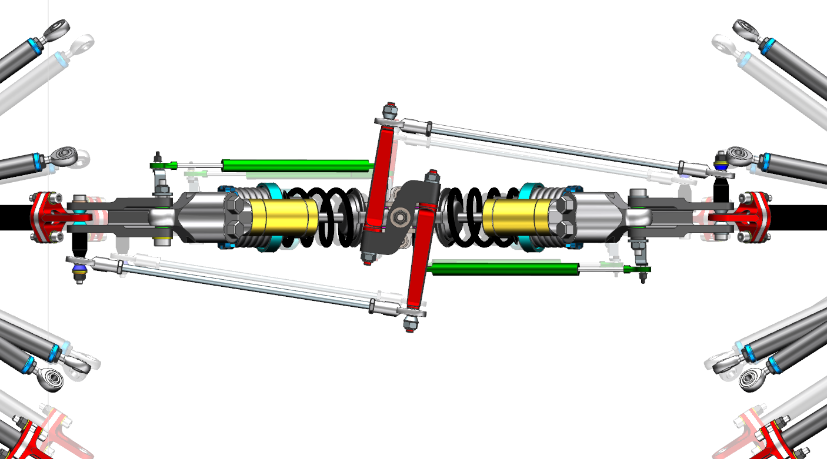
GEOMETRIE UWBe02

PREDNI KOLO - body | x | y | z

rameno_horni_predni | 1135.90 | 254.50 | 181.50
rameno_horni_zadni | 850.00 | 263.80 | 179.64
rameno_spodni_predni | 1025.00 | 222.34 | 28.23
rameno_spodni_zadni | 880.82 | 233.71 | 37.50
tierod monokok | 1092.33 | 244.26 | 70.15
tierod tehlice | 1047.00 | 551.30 | 89.92
tehlice_horni | 965.78 | 484.90 | 218.60
tehlice spodni | 983.00 | 538.00 | 35.86
kolo stred | 970.00 | 597.5 | 130.20
PushRod - ramena | 965.00 | 450.03 | 236.22
PushRod - prepakovani | 941.87 | 212.56 | 435.18

camber angle |  | -2.00 | deg | negativní
toe angle |  | -0.25 | deg | sbíhavé

ZADNI KOLO - body

rameno_horni_predni | -430.00 | 273.00 | 191.10
rameno_horni_zadni | -710.00 | 278.71 | 178.41
rameno_spodni_predni | -530.00 | 272.00 | 54.09
rameno_spodni_zadni | -700.00 | 262.00 | 32.22
tierod monokok | -780.00 | 273.00 | 167.97
tierod tehlice | -643.17 | 488.64 | 207.80
tehlice_horni | -580.00 | 480.00 | 218.50
tehlice spodni | -580.00 | 520.00 | 45.18
kolo stred | -605.00 | 575.00 | 130.20
PushRod - ramena | -580.00 | 451.10 | 235.00
PushRod - prepakovani | -580.00 | 247.34 | 426.59

camber angle |  | -1.50 | deg | negativní
toe angle |  | 0.25 | deg | rozbíhavé

tlumic - torzni tyc - stred loziska na monokoku
PREDNI ODPRUZENI - body | x | y | z

tlumic - prepakovani
tlumic - monokok
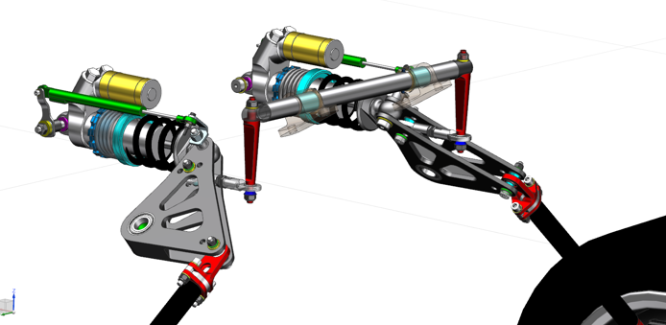
tlumic - monokok | 1208.26 | 131.76 | 502.98
tlumic - prepakovani | 1029.26 | 131.98 | 502.80
prepakovani - monokok | 1036.76 | 208.37 | 438.70
stabilizator - prepakovani A | 1034.48 | 157.58 | 481.32
stabilizator - prepakovani B | 1026.18 | 153.31 | 484.90
stabilizator - prepakovani C | 1017.88 | 149.03 | 488.49
stabilizator - brit | 957.77 | 152.76 | 485.36
torzni tyc - brit | 957.50 | 152.76 | 553.97
torzni tyc - stred loziska na monokoku | 957.48 | 81.00 | 553.97 | sirka 25
prepakovani - monokok
torzni tyc - brit
stabilizator - brit
torzni tyc A d 18 x 2
torzni tyc B d 18 x 1

stabilizator - prepakovani

 |  |  |  |  | při nastavení se bude měnit průřez trubky a tloušťky břitů, délky konstantní

stred loziska domku na brity

stabilizator - brit
domek - brit
tlumic - prepakovani
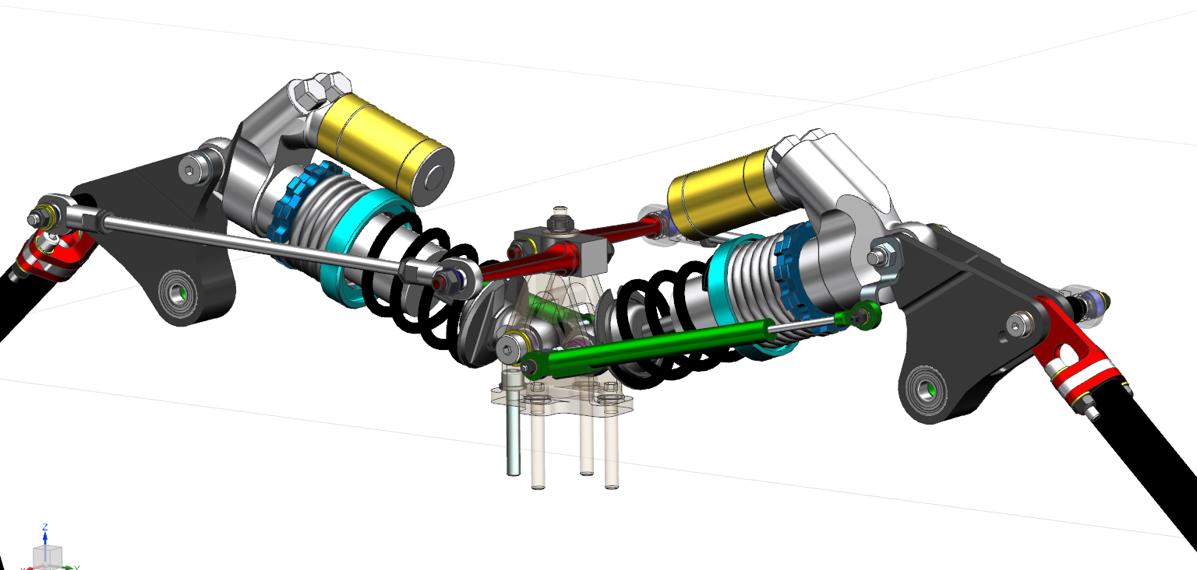
ZADNI ODPRUZENI - body | x | y | z

stabilizator - prepakovani
tlumic - monokok | -580.00 | 15.00 | 388.34
tlumic - prepakovani | -580.00 | 182.83 | 450.58
prepakovani - monokok | -580.00 | 197.95 | 392.52
stabilizator - prepakovani A | -653.98 | -1.21 | 430.02
stabilizator - prepakovani B | -653.15 | -9.27 | 430.00
stabilizator - brit | -613.50 | 247.34 | 426.59
domek - brit stred A | -581.77 | -11.93 | 430.00
domek - brit stred A | -561.16 | -22.91 | 430.00
prepakovani - monokok
stred loziska domku na brity | -580.00 | 0.00 | 430.00
tlumic - monokok

 |  |  |  |  | při nastavení se budou měnit tloušťky břitů, délky ve dvou variantách podle varianty domku pro břity

 |  |  |  |  | VAR A
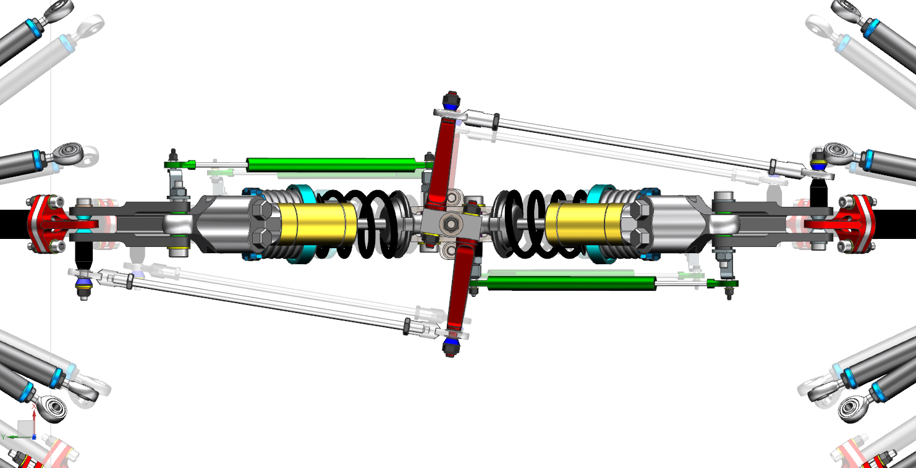

 |  |  |  |  | VAR B

